Hinweise
Inhaltsverzeichnis
1 | Allgemeines
1.1 | Wichtiger Hinweis!
2 | Stammdaten
2.1 | Hinzufügen eigener organischer Dünger
3 | Aufzeichnung
3.1 | Ausfüllhinweise

1 Allgemeines

Die Verbringungsverordnung gilt für alle Betriebe, die Wirtschaftsdünger sowie Stoffe, die als Ausgangsstoff oder Bestandteil Wirtschaftsdünger enthalten, abgeben (auch ohne Entgelt), befördern und aufnehmen. Betriebe,
Betroffen sind nicht nur landwirtschaftliche sondern auch gewerbliche Tierhaltungen, Reitställe, Biogasanlagen, Lohnunternehmen, evt. Kompostanlagen und Erdenwerke etc. sowie Vermittler bzw. Zwischenhändler und Transporteure.

Aufzeichnungspflicht für Abgeber, Beförderer und Empfänger (§ 3):
Spätestens einen Monat nach Abgabe/Beförderns/Übernahme (2 Monate bei Verwendung im eigenen Betrieb) von Wirtschaftsdüngern oder Stoffen, die Wirtschaftsdünger enthalten, hat der Abgeber/Beförderer/Übernehmer folgendes aufzuzeichnen:
· Name und Anschrift des Abgebers/Beförderers/Übernehmers,
· Datum der Abgabe/ des Beförderns/ der Übernahme,
· Wirtschaftsdüngerart bzw. Name des sonstigen Stoffes,
· Menge der Frischmasse (FM) in Tonnen (t),
· Gehalte an Stickstoff (N) und Phosphat (P2O5) in kg/t FM,
· Menge Stickstoff aus Wirtschaftsdüngern tierischer Herkunft in kg.

Die Aufzeichnungen sind 3 Jahre ab dem Datum der Abgabe aufzubewahren.
Daher möchten wir Ihnen hier eine Tabelle zur Verfügung stellen, um Ihnen die Dokumentation zu vereinfachen.

1.1 Wichtiger Hinweis!
Sofern Sie sowohl Aufnehmer als auch Abgeber sind, verwenden Sie bitte jeweils eine Aufzeichnung für Ihre Aufnahme und eine weitere Aufzeichnung für Ihre Abgabe.

Sie können die Aufzeichnung auch blanko ausdrucken und z.B. an der Füllstelle Ihres Lagers anbringen um somit die einzelnen Transfers gleich dokumentieren zu können.

1 Stammdaten
Unter dem Arbeitsblatt Stammdaten, sind die Richtwerte der jeweiligen organischen- sowie organisch- mineralischen Wirtschaftsdünger aufgelistet. Diese wurden vom Landwirtschaftlichen Technologiezentrum Augustenberg (LTZ) am 16.03.2021 aktualisiert.
In der Aufzeichnungstabelle haben Sie die Möglichkeit, die einzelnen Wirtschaftsdünger über Dropdown auszuwählen. Die dazugehörigen Werte werden dann in die Tabelle übernommen.

1.1 Hinzufügen eigener organischer Dünger

Unter Stammdaten, haben Sie die Möglichkeit organischen Dünger mit eigenen Analysenwerten zu hinterlegen, um ihn ebenfalls in der Aufzeichnungstabelle auswählen zu können. Wie im untenstehenden Beispiel, „Gärrest Biogas“.
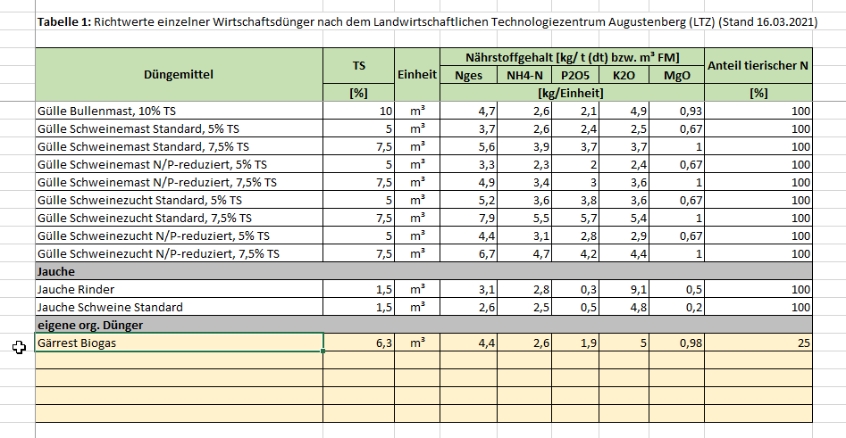

1 Aufzeichnung
Unter Aufzeichnung können Sie die nötigen Angaben machen welche nach § 3 der Verbringungsverordnung zu erbringen sind.
Neben Name und Anschrift der beteiligten Personen, müssen Sie das Datum der jeweiligen Aufnahme bzw. Abgabe angeben sowie die Art des Wirtschaftsdüngers und die dazugehörige Menge.

1.1 Ausfüllhinweise
Nach Eingabe des Datums, wählen Sie die Art des Wirtschaftsdüngers aus. Dabei können Sie aus den unter Stammdaten aufgeführten Düngemittel auswählen. Wie hier das zuvor unter Stammdaten hinterlegte „Gärrest Biogas“.

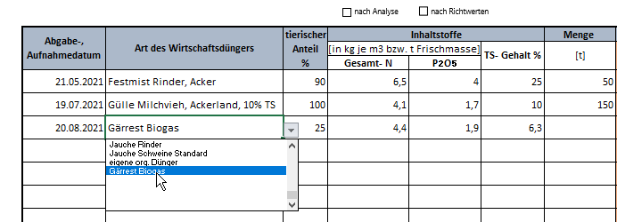

Die zum Düngemittel zugehörigen Werte werden dann automatisch übertragen.
Geben Sie nun an ob es sich dabei um „Richtwerte“ oder um „eigene Analysewerte“ handelt.

Danach müssen Sie noch die entsprechende Menge eintragen.
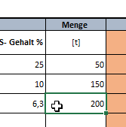

Die verschiedenen Einträge werden dann zu einer Jahressumme zusammengerechnet, wodurch man einen besseren Überblick über gesamte Aufnahme bzw. Abgabemenge bekommt.

Stand April 2021

